HC 2610 06 02 2025 CAB2
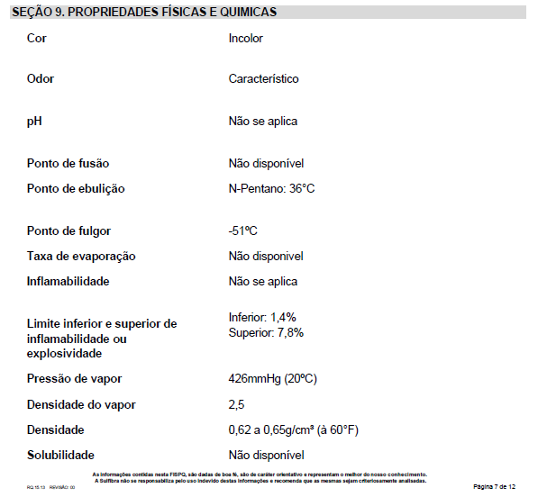
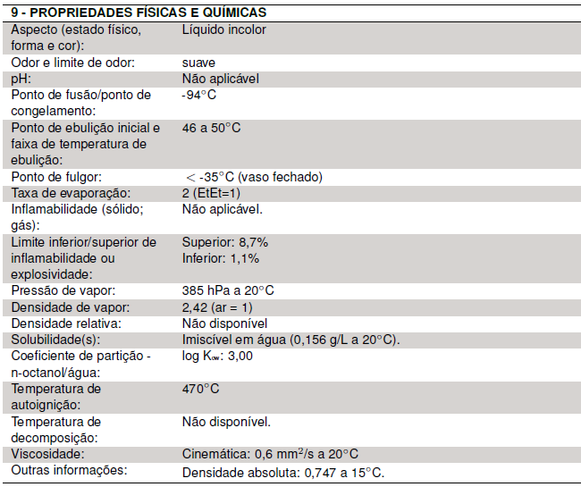
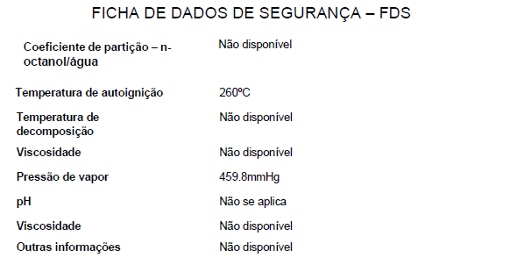
PARÂMETROS PROCESSO - COM RETARDANTE A CHAMA - CABEÇOTE 2
ESPECIFICAÇÕES | UNIDADE | CR 2610 POLIOL + HC + CE 164 ISO | Tolerâncias
Vazão | g/s | 3,000 | ±110
Partes de Isocianato | p | 148.00
% Isocianato - Total | % | 57.20%
Partes de Poliol | p | 100.00
% Poliol - Total | % | 38.65%
Partes de HC | p | 10.76
% HC - Total | % | 4.16%
% Poliol + HC - Total | % | 42.8%
Relação com HC incorporado | I/P | 1.34 | ±0,03
%HC Pré-Mix | % | 9.71%
Densidade Relativa Poliol | -- | 1.09
Densidade Relativa Isocianato | -- | 1.235
Densidade Absoluta Pentano | -- | 0.65
Densidade Relativa Poliol+HC | -- | 1.053
Temperatura Materiais | ºC | 22 | ±3
Temperatura Cabeçote | ºC | 22 | ±5
Temperatura Peças | ºC | 45 | ±5
Temperatura Moldes | ºC | 45 | ±5
Pressão Injeção | bar | 140 | ±10
Tempo Creme | s | 5
Tempo Gel | s | 40 - 55
Pega Livre | s | 55 - 75
Densidade Livre | Kg/m3 | 24,0 - 27,0
Tempo de cura | min | 7
Viscosidade Poliol | cPs | 2,132
Viscosidade Iso | cPS | 210
Viscosidade Pentano | cPs | 0.440
Viscosidade Poliol+Pentano | cPs | 1,925
Viscosidade Poliol - Lab | cPs | 3,594
Viscosidade Poliol+Pentano - Lab | cPs | 0.443
Compressão | kPa | 130 a 180
16/05/2023 - Separação dos parametros por cabeçote 24/05/2023 - igualado a relação dos dois cabeçotes, saindo de 1,31 para 1,34 (facilita no cadastro do sistema) 26/07/2023 - inserido as tolerâncias para os parâmetros 21/09/2023 - alteração % pentano para 9,21 26/09/2023 - alteração % pentano para 8,21 25/10/2023 - alteração % pentano para 9,21 (produtos com geometria complexa com eventuais falta de preenchimento) 24/05/2024 - alteração % pentano para 9,71% com previsão de chegada do frio 06/02/2025 - alteração vazão para 3 Kg/s e pressão no cabeçote 2 para 120Kgf/cm2, em função da mudança de vazão

